ACTBND_DAC
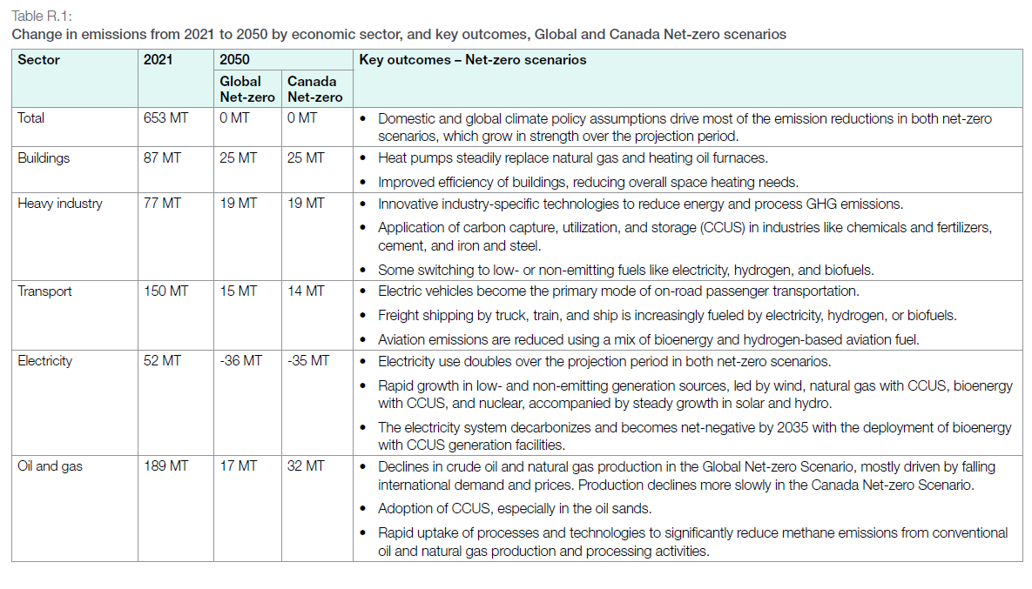
UC_N | Pset_Set | Pset_PN | Pset_CI | Pset_CO | Cset_CN | Attribute | Year | LimType | UC_COMNET | AL | AT | BC | MA | ON | QU | SA |  | UC_Desc
AU_CO2_BND |  |  |  |  | *CO2 |  | 2021 | UP | 1 | 250472.20979 | 35600.111036 | 58094.68669 | 20245.118089 | 147290.56928 | 75796.939705 | 65625.479409 |  | CO2 Bound Constraint
 |  |  |  |  | *CO2 |  | 2021 | UP | 1 | 250472.20979 | 35600.111036 | 58094.68669 | 20245.118089 | 147290.56928 | 75796.939705 | 65625.479409

 |  |  |  |  | *CO2 |  | 2021 | UP | 1 | 250472.20979 | 35600.111036 | 58094.68669 | 20245.118089 | 147290.56928 | 75796.939705 | 65625.479409
 |  |  |  |  | *CO2 |  | 2021 | UP | 1 | 250472.20979 | 35600.111036 | 58094.68669 | 20245.118089 | 147290.56928 | 75796.939705 | 65625.479409
 |  |  |  |  | *CO2 |  | 2021 | UP | 1 | 250472.20979 | 35600.111036 | 58094.68669 | 20245.118089 | 147290.56928 | 75796.939705 | 65625.479409
 |  |  |  |  | *CO2 |  | 2021 | UP | 1 | 250472.20979 | 35600.111036 | 58094.68669 | 20245.118089 | 147290.56928 | 75796.939705 | 65625.479409
 |  |  |  |  | *CO2 |  | 2021 | UP | 1 | 250472.20979 | 35600.111036 | 58094.68669 | 20245.118089 | 147290.56928 | 75796.939705 | 65625.479409
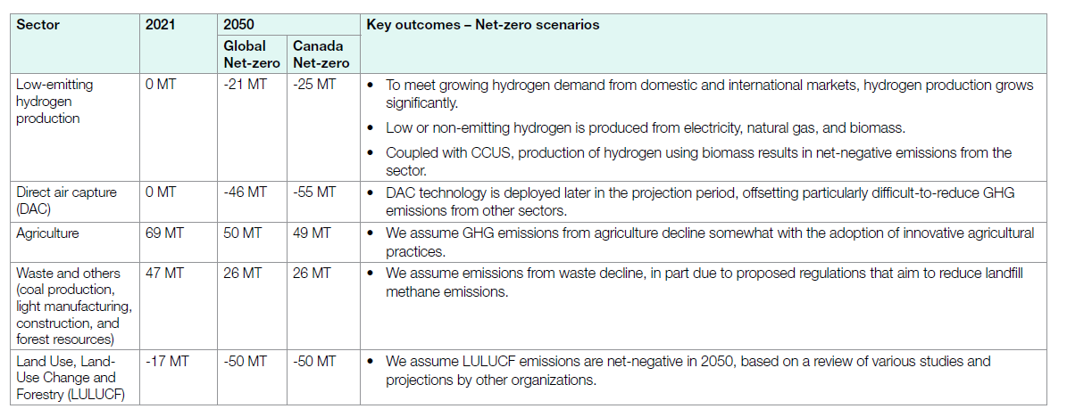
 |  |  |  |  | *CO2 |  | 2021 | UP | 1 | 250472.20979 | 35600.111036 | 58094.68669 | 20245.118089 | 147290.56928 | 75796.939705 | 65625.479409
 |  |  |  |  | *CO2 |  | 2021 | UP | 1 | 250472.20979 | 35600.111036 | 58094.68669 | 20245.118089 | 147290.56928 | 75796.939705 | 65625.479409
 |  |  |  |  | *CO2 |  | 2021 | UP | 1 | 250472.20979 | 35600.111036 | 58094.68669 | 20245.118089 | 147290.56928 | 75796.939705 | 65625.479409
 |  |  |  |  | *CO2 |  | 2021 | UP | 1 | 250472.20979 | 35600.111036 | 58094.68669 | 20245.118089 | 147290.56928 | 75796.939705 | 65625.479409
 |  |  |  |  | *CO2 |  | 2021 | UP | 1 | 250472.20979 | 35600.111036 | 58094.68669 | 20245.118089 | 147290.56928 | 75796.939705 | 65625.479409
 |  |  |  |  | *CO2 |  | 2021 | UP | 1 | 250472.20979 | 35600.111036 | 58094.68669 | 20245.118089 | 147290.56928 | 75796.939705 | 65625.479409
 |  |  |  |  | *CO2 |  | 2021 | UP | 1 | 250472.20979 | 35600.111036 | 58094.68669 | 20245.118089 | 147290.56928 | 75796.939705 | 65625.479409
 |  |  |  |  | *CO2 |  | 2021 | UP | 1 | 250472.20979 | 35600.111036 | 58094.68669 | 20245.118089 | 147290.56928 | 75796.939705 | 65625.479409
 |  |  |  |  | *CO2 |  | 2021 | UP | 1 | 250472.20979 | 35600.111036 | 58094.68669 | 20245.118089 | 147290.56928 | 75796.939705 | 65625.479409
 |  |  |  |  | *CO2 |  | 2021 | UP | 1 | 250472.20979 | 35600.111036 | 58094.68669 | 20245.118089 | 147290.56928 | 75796.939705 | 65625.479409
 |  |  |  |  | *CO2 |  | 2021 | UP | 1 | 250472.20979 | 35600.111036 | 58094.68669 | 20245.118089 | 147290.56928 | 75796.939705 | 65625.479409
 |  |  |  |  | *CO2 |  | 2021 | UP | 1 | 250472.20979 | 35600.111036 | 58094.68669 | 20245.118089 | 147290.56928 | 75796.939705 | 65625.479409
 |  |  |  |  | *CO2 |  | 2021 | UP | 1 | 250472.20979 | 35600.111036 | 58094.68669 | 20245.118089 | 147290.56928 | 75796.939705 | 65625.479409
 |  |  |  |  | *CO2 |  | 2021 | UP | 1 | 250472.20979 | 35600.111036 | 58094.68669 | 20245.118089 | 147290.56928 | 75796.939705 | 65625.479409
 |  |  |  |  | *CO2 |  | 2021 | UP | 1 | 250472.20979 | 35600.111036 | 58094.68669 | 20245.118089 | 147290.56928 | 75796.939705 | 65625.479409
 |  |  |  |  | *CO2 |  | 2021 | UP | 1 | 250472.20979 | 35600.111036 | 58094.68669 | 20245.118089 | 147290.56928 | 75796.939705 | 65625.479409
 |  |  |  |  | *CO2 |  | 2021 | UP | 1 | 250472.20979 | 35600.111036 | 58094.68669 | 20245.118089 | 147290.56928 | 75796.939705 | 65625.479409
 |  |  |  |  | *CO2 |  | 2021 | UP | 1 | 250472.20979 | 35600.111036 | 58094.68669 | 20245.118089 | 147290.56928 | 75796.939705 | 65625.479409
 |  |  |  |  | *CO2 |  | 2021 | UP | 1 | 250472.20979 | 35600.111036 | 58094.68669 | 20245.118089 | 147290.56928 | 75796.939705 | 65625.479409
 |  |  |  |  | *CO2 |  | 2021 | UP | 1 | 250472.20979 | 35600.111036 | 58094.68669 | 20245.118089 | 147290.56928 | 75796.939705 | 65625.479409
 |  |  |  |  | *CO2 |  | 2021 | UP | 1 | 250472.20979 | 35600.111036 | 58094.68669 | 20245.118089 | 147290.56928 | 75796.939705 | 65625.479409
 |  |  |  |  | *CO2 |  | 2021 | UP | 1 | 250472.20979 | 35600.111036 | 58094.68669 | 20245.118089 | 147290.56928 | 75796.939705 | 65625.479409
 |  |  |  |  | *CO2 |  | 2021 | UP | 1 | 250472.20979 | 35600.111036 | 58094.68669 | 20245.118089 | 147290.56928 | 75796.939705 | 65625.479409

 |  |  | *assumption: using 2021 observed data, and split it to each sector for provinces, and then by using the proportion of 2050 case/ 2021 case to derive the change. | * IS THAT CORRECT? SNKCO2N is the common output of four types of DAC tech
 |  |  |  |  |  |  |  |  |  |  |  |  |  |  |  |  |  |  | *This column sourced from the CO2 excel data downloaded from CER 2023

TimeSlice | LimType | Attribute | Year | AL | AT | BC | MA | ON | QU | SA | Pset_Set | Pset_PN | Pset_PD | Pset_CI | Pset_CO | Cset_Set | Cset_CN | Cset_CD
 | UP | COM_BNDNET | 2021 | 0 | 0 | 0 | 0 | 0 | 0 | 0 |  |  |  |  |  |  | SNKCO2N |  | 0
 | UP | COM_BNDNET | 2022 | 0 | 0 | 0 | 0 | 0 | 0 | 0 |  |  |  |  |  |  | SNKCO2N |  | 0
 | UP | COM_BNDNET | 2023 | 0 | 0 | 0 | 0 | 0 | 0 | 0 |  |  |  |  |  |  | SNKCO2N |  | 0
 | UP | COM_BNDNET | 2024 | 0 | 0 | 0 | 0 | 0 | 0 | 0 |  |  |  |  |  |  | SNKCO2N |  | 0
 | UP | COM_BNDNET | 2025 | 0 | 0 | 0 | 0 | 0 | 0 | 0 |  |  |  |  |  |  | SNKCO2N |  | 0
 | UP | COM_BNDNET | 2026 | 0 | 0 | 0 | 0 | 0 | 0 | 0 |  |  |  |  |  |  | SNKCO2N |  | 0
 | UP | COM_BNDNET | 2027 | 0 | 0 | 0 | 0 | 0 | 0 | 0 |  |  |  |  |  |  | SNKCO2N |  | 0
 | UP | COM_BNDNET | 2028 | 0 | 0 | 0 | 0 | 0 | 0 | 0 |  |  |  |  |  |  | SNKCO2N |  | 0
 | UP | COM_BNDNET | 2029 | 0 | 0 | 0 | 0 | 0 | 0 | 0 |  |  |  |  |  |  | SNKCO2N |  | 0
 | UP | COM_BNDNET | 2030 | 0 | 0 | 0 | 0 | 0 | 0 | 0 |  |  |  |  |  |  | SNKCO2N |  | 0
 | UP | COM_BNDNET | 2031 | 0 | 0 | 0 | 0 | 0 | 0 | 0 |  |  |  |  |  |  | SNKCO2N |  | 0
 | UP | COM_BNDNET | 2032 | 0 | 0 | 0 | 0 | 0 | 0 | 0 |  |  |  |  |  |  | SNKCO2N |  | 0
 | UP | COM_BNDNET | 2033 | 0 | 0 | 0 | 0 | 0 | 0 | 0 |  |  |  |  |  |  | SNKCO2N |  | 0
 | UP | COM_BNDNET | 2034 | 0 | 0 | 0 | 0 | 0 | 0 | 0 |  |  |  |  |  |  | SNKCO2N |  | 0
 | UP | COM_BNDNET | 2035 | 0 | 0 | 0 | 0 | 0 | 0 | 0 |  |  |  |  |  |  | SNKCO2N |  | 0
 | UP | COM_BNDNET | 2036 | 0 | 0 | 0 | 0 | 0 | 0 | 0 |  |  |  |  |  |  | SNKCO2N |  | 0
 | UP | COM_BNDNET | 2037 | 0 | 0 | 0 | 0 | 0 | 0 | 0 |  |  |  |  |  |  | SNKCO2N |  | 0
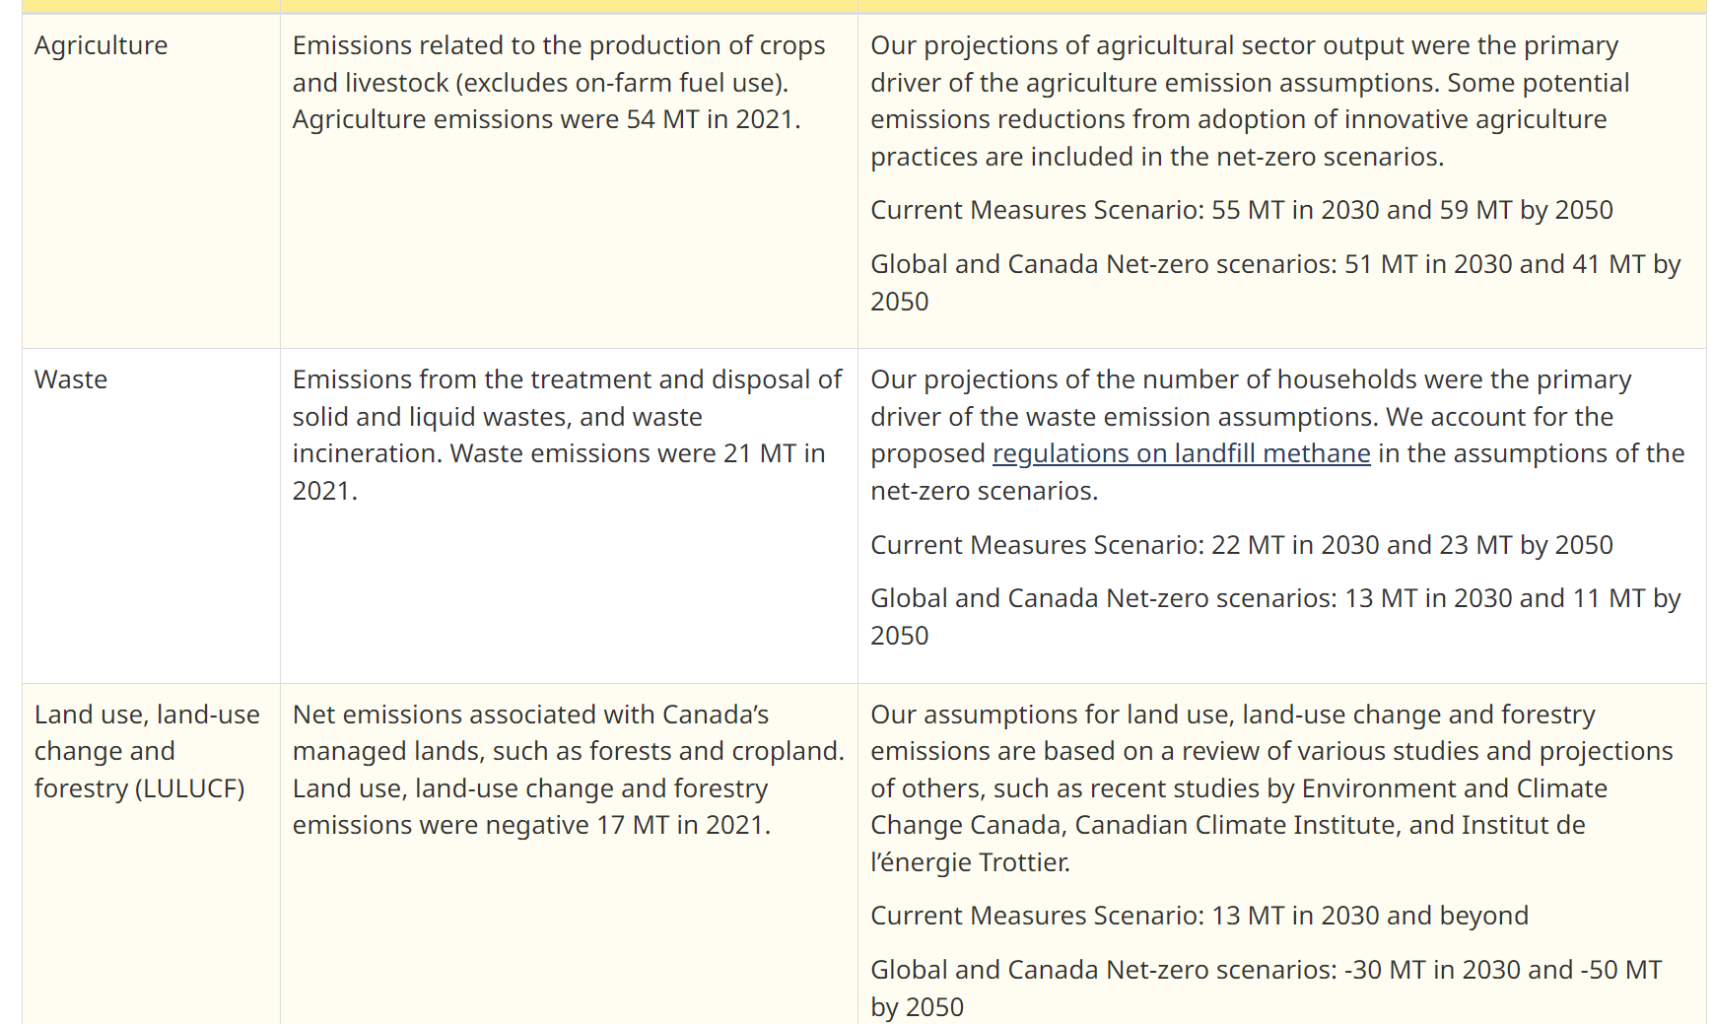
 | UP | COM_BNDNET | 2038 | 0 | 0 | 0 | 0 | 0 | 0 | 0 |  |  |  |  |  |  | SNKCO2N |  | 0
 | UP | COM_BNDNET | 2039 | 0 | 0 | 0 | 0 | 0 | 0 | 0 |  |  |  |  |  |  | SNKCO2N |  | 0
 | UP | COM_BNDNET | 2040 | 0 | 0 | 0 | 0 | 0 | 0 | 0 |  |  |  |  |  |  | SNKCO2N |  | 0
 | UP | COM_BNDNET | 2041 | 0 | 0 | 0 | 0 | 0 | 0 | 0 |  |  |  |  |  |  | SNKCO2N |  | 0
 | UP | COM_BNDNET | 2042 | 0 | 0 | 0 | 0 | 0 | 0 | 0 |  |  |  |  |  |  | SNKCO2N |  | 0
 | UP | COM_BNDNET | 2043 | 0 | 0 | 0 | 0 | 0 | 0 | 0 |  |  |  |  |  |  | SNKCO2N |  | 0
 | UP | COM_BNDNET | 2044 | 0 | 0 | 0 | 0 | 0 | 0 | 0 |  |  |  |  |  |  | SNKCO2N |  | 0
 | UP | COM_BNDNET | 2045 | 0 | 0 | 0 | 0 | 0 | 0 | 0 |  |  |  |  |  |  | SNKCO2N |  | 0
 | UP | COM_BNDNET | 2046 | 0 | 0 | 0 | 0 | 0 | 0 | 0 |  |  |  |  |  |  | SNKCO2N |  | 0
 | UP | COM_BNDNET | 2047 | 0 | 0 | 0 | 0 | 0 | 0 | 0 |  |  |  |  |  |  | SNKCO2N |  | 0
 | UP | COM_BNDNET | 2048 | 0 | 0 | 0 | 0 | 0 | 0 | 0 |  |  |  |  |  |  | SNKCO2N |  | 0
 | UP | COM_BNDNET | 2049 | 0 | 0 | 0 | 0 | 0 | 0 | 0 |  |  |  |  |  |  | SNKCO2N |  | 0
 | UP | COM_BNDNET | 2050 | 0 | 0 | 0 | 0 | 0 | 0 | 0 |  |  |  |  |  |  | SNKCO2N |  | 0

 |  |  |  |  |  |  |  |  |  |  |  |  |  |  |  |  |  |  | CER – Energy Future 2023: Results (cer-rec.gc.ca)

